Blad1
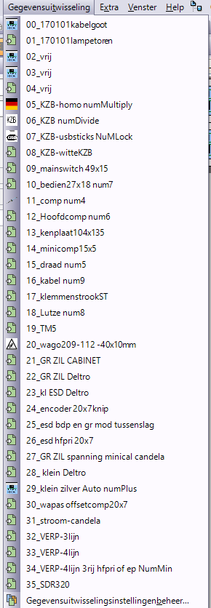
Project | Klant | Leveradres | Alternatiefnummer project | Besteldatum | Leverdatum | Startdatum | Einddatum | Onzereferentie | Referentieklant | OrderSrt | Afdeling | Transport | Krachtterm | Vertegenwoordiger | Status | Klassementsnr. | Aantalkrachtterm | Enhkrachtterm | Prijskrachtterm | PrsEnhkrachtterm | Aantal geproduceerdKrachtterm | Valuta | Projectverantw. | Projectgroep | UniekVolgnummer | Soortklant | Klantbestelling | Totale waardein bedrijfsmunt | Levernota | Extra infokrachtterm | Afgesloten | Vrijgegevenvoor productie | Herberekeningnodig? | Link documentcenter | IN | Part | Off | Ram | VS | AantalRestpallet | Weeknummer | Contactpersoon | Afsluitdatum | Besteld aantal | Allergeen | Werkelijkeleverdatum | Alternatiefartikelnummer
HF190264 | AUTOMOTIVE |  |  | 2019-04-03 | 2019-04-04 | 2019-04-03 | 2019-04-04 | IIN180002 |  | HF | P | NVT | Materiaal voedingskast LVC1050-APS-FM Kamaz Rusland | DELFORCHEPIETER | In productie |  | 2,00 | ST | 0,0000 | ST | 0,00 | EUR | SPIESSENSPETER |  | 34279 | NVT | 0 | 0,00 | 0 | PROJ-IIN180002-VOEDINGSKAST LVC1050-APS | 0 | 1 | 0 | 0 | 0 | 0 | 0 | 0 | 0 | 0 | 14 |  | 31/12/9999 | 0,00 | 0 | 2019-04-03 | 0000000430616
CABINET | HF190264 | MATERIAAL VOEDINGSKAST LVC1050-APS-FM KAMAZ RUSLAND | 2,00 | 21 | 25-3-2019 | PROJ-APS | PROJ | Luminoscope System 2019
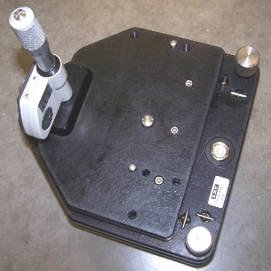
CABINET | HF190264.001 |  |  | S/N: | Luminoscope System 2019
CABINET | HF190264.002 |  |  | S/N: | Luminoscope System 2019

CLitems
artikel | speciale label | metadata
.
020002A
020002_
040404_ | b en c verssie bestaan
110279_00
110286_00
110310_00
150125_01
150182_01
150183_01
150183_02
CABINET
EP-020009C00KOL
EP-020009D00KOL
EP-020232_00KOL
EP-020251A00OPT
EP-020251_00OPT
EP-020253A00OPT
EP-020253_00OPT
EP-020255B00KOL
EP-020255B01KOL
EP-020314A00KOL
EP-020318_00CAL
EP-020340A00KOL
EP-020357B00KOL
EP-020357C00KOL
EP-020364_00CAL
EP-020597A00OPT
EP-020597_00OPT
EP-020599A00OPT
EP-020599_00OPT
EP-020601A00OPT
EP-020601_00OPT
EP-020605_00CAM
EP-020606_00CAL | serie groot MINI-CAL | MINICAL | 3v
EP-020607A00CAL
EP-020607_00CAL
EP-020666_VAM
EP-030041A00OPT
EP-030041B00OPT
EP-030041C00OPT
EP-030079_00MST
EP-030153A00OPT
EP-030153C00OPT
EP-030153C00OPT
EP-030209A00OPT
EP-030209_00OPT
EP-030213E00OPT
EP-030213F00OPT
EP-030213G00OPT
EP-030213G01OPT
EP-030213H00OPT
EP-030213H01OPT
EP-030292B00KOL
EP-030292B01KOL
EP-030539A00OPT
EP-030539_00OPT
EP-030626C00KOL
EP-040187A00KOL
EP-040187B00KOL
EP-040187_00KOL
EP-040297_00KOL
EP-040404A00OPT
EP-040404B00OPT
EP-050183B00KOL
EP-050848A00OPT
EP-050848_00OPT
EP-050849A00OPT
EP-050849_00OPT
EP-050947A00OPT
EP-050947_00OPT
EP-050980A00OPT
EP-050980_00OPT
EP-050981A00OPT
EP-050981_00OPT
EP-050984A00OPT
EP-050984_00OPT
EP-050985A00OPT
EP-050985_00OPT
EP-050988A00OPT
EP-050988_00OPT
EP-050989A00OPT
EP-050989_00OPT
EP-051005A00OPT
EP-051005_00OPT
EP-051006A00OPT
EP-051006_00OPT
EP-051018D00OPT
EP-051018E00OPT
EP-051018F00OPT
EP-051027B00KOL
EP-060018A00OPT
EP-060018_00OPT
EP-060019B00KOL
EP-060020C00OPT
EP-060020D00OPT
EP-060027A00KOL

EP-060027_00KOL
EP-060044A00OPT
EP-060044_00OPT
EP-060069A00OPT
EP-060069_00OPT
EP-060071C00OPT
EP-060071D00OPT
EP-060078_00OPT
EP-060138A00CAL
EP-060138_00CAL
EP-060146A00CAL | serienr klein
EP-060146_00CAL | serienr klein
EP-060158A00CAL
EP-060158A00CAL
EP-060160A00KOL
EP-060208A00OPT
EP-060208_00OPT
EP-060219_00CAL | groot calibratie EML (51x25) grijs | Floor Check | 3VDC
EP-060392A00MST
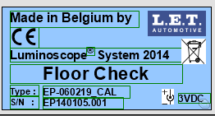
EP-070044A00KOL
EP-070044A01KOL
EP-070064_00CAL
EP-070267_00MST
EP-080150A00KOL
EP-080150B00KOL
EP-080150_00KOL
EP-080266ADIS
EP-080266_DIS
EP-080339B00OPT
EP-080339C00OPT
EP-080339E00OPT | calibration plate ook zo een klein grijs
EP-090004A00OPT
EP-090004_00OPT
EP-090032A00OPT
EP-090032_00OPT
EP-090103_00OPT
EP-090179_00CAL
EP-090222_00OPT
EP-090229A00OPT
EP-090326A00OPT
EP-090326_00OPT
EP-090327A00OPT
EP-090327_00OPT
EP-090330A00KOL
EP-090330A01KOL
EP-090330A02KOL
EP-100021A00OPT
EP-100021_00OPT
EP-100022A00OPT
EP-100022_00OPT
EP-100097A00OPT
EP-100097_00OPT
EP-100098A00OPT
EP-100098_00OPT
EP-100099A00OPT
EP-100099_00OPT
EP-100107A00OPT
EP-100107_00OPT
EP-100127A00OPT
EP-100127_00OPT
EP-100247_00KOL
EP-110029_00CAL
EP-110043_00CAL
EP-110107A00OPT
EP-110107_00OPT
EP-110234_00OPT
EP-110235A00OPT
EP-110235_00OPT
EP-120023_00OPT
EP-120064A00OPT
EP-120064_00OPT
EP-120103C00KOL
EP-120107A00KOL
EP-120107B00KOL
EP-120109_00KOL
EP-120140A00OPT
EP-120140_00OPT
EP-120151_00KOL
EP-120216_00KOL
EP-120242A00OPT
EP-120242B00OPT
EP-120287_ACC
EP-130055A00KOL
EP-130110A00KOL
EP-130110A01KOL
EP-130261_00KOL
EP-130316A00OPT
EP-130316_00OPT
EP-140083_00OPT
EP-140086B00KOL
EP-140203A00KOL
EP-140240_00OPT
EP-150007A01KOL
EP-150181_01KOL
EP-150181_02KOL
EP-150273A01CAL | groot calibratie toestel 3vdc
EP-150273B01CAL | groot calibratie toestel 3vdc
EP-150339_01DAS
EP-150461A01KOL
EP-150470_01OPT
EP-150470_01OPT
EP-160043_01CAL
EP-1601401A02OPT
EP-1601401_02OPT
EP-160142A01OPT
EP-160142A01OPT
EP-160142A02OPT
EP-160142_02OPT
EP-160143A01OPT
EP-160143_01OPT
EP-160144A01OPT
EP-160144_01OPT
EP-160144_02OPT
EP-160145A01OPT
EP-160145A02OPT
EP-160145_01OPT
EP-160145_02OPT
EP-160401A01OPT
EP-160401_01OPT
EP-160547A01OPT
EP-160547_01OPT
EP-160606_01CAL
EP-170285_01DAS
EP-170416A01KOL
EP-170417A01KOL
EP-180166_01DAS
EP-180241_01DIS
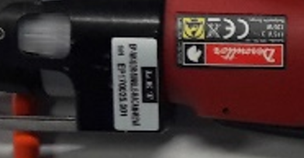
EP-180246_01KOL
EP-180291_01DAS
EP-180297_01DAS
EP-180430_01OPT
EP-180529_01DAS | kleinzilver
EP-180544_01KOL
EP-180549_01KOL
EP-180581_01DAS
EP-180581_02DAS
EP-180581_02OPT
EP-VK-SDR-PAIR-350
EP-VK-SDR-PAIR-350-LEDS
EP-VK-SDR-SINGLE-320-cl zit al in de onderliggende partlijst
EP-VK-SDR-SINGLE-320-LEDS-RIEM-cl zit al in de onderliggende partlijst
EP-VK-SDR-SINGLE-350
EP-VK-SDR-SINGLE-350-LEDS
EP-VK-SDR-SINGLE-350-LEDS-RIEM
EP-VK-SDR-SINGLE-350-RIEM
EP-VK-SDR-SINGLE-RACAM-REVA | kleine epvk tekst 1.8h op kleinzilver
HF-020088_VAM
HF-060035B01ACC
HF-060035B01ACC
HF-060035B01ACC | hf label en CL
Pair tools 150tr 3DIS-D50-0150
Pair tools 150tr riem 3DIS-D50-0151
Pair tools 350tr riem
Pair tools 350tr riem LEDS
Pair tools 450tr 3DIS-D50-0450
Pair tools 450tr riem 3DIS-D50-0151
Single tool RACAM rev A
Single tool UD 150tr 3DIS-D52-0150
Single tool UD 150tr 3DIS-D52-0150
Single tool UD 150tr short 8p burndy 3DIS-D51-0150
Single tool UD 320tr
Single tool UD 350tr
Single tool UD 350tr LEDS
Single tool UD 450tr 3DIS-D52-0450
Single tool UD 450tr short 8p burndy 3DIS-D51-0150
Single tools 350tr met led's, met riem
Single tools 350tr, met riem
EP-180240_01DIS
er mogen geen lege rij in deze kolom staan
EP-180240_01DIS
EP-180241_01DIS
EP-020605A00CAM
EINDE
er mogen geen lege rij in deze kolom staan
EINDE

